Sheet1



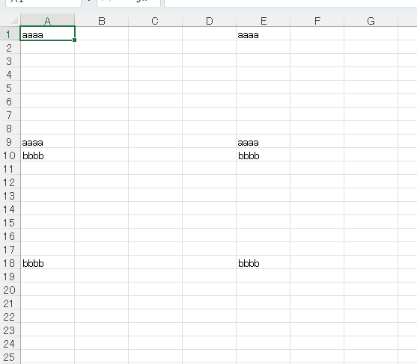

■実行方法
> .\combine_excel.exe

